2022_07_data
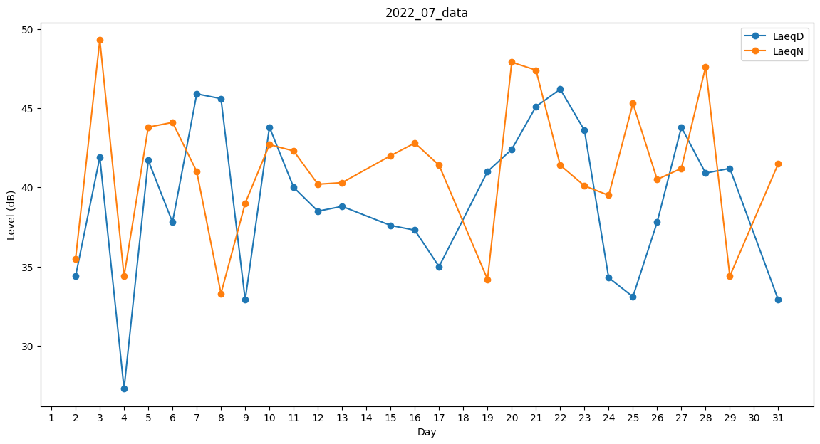
Day | LaeqD | LaeqN
1 | 0 | 41.5
2 | 34.4 | 35.5
3 | 41.9 | 49.3
4 | 27.3 | 34.4
5 | 41.7 | 43.8
6 | 37.8 | 44.1
7 | 45.9 | 41
8 | 45.6 | 33.3
9 | 32.9 | 39
10 | 43.8 | 42.7
11 | 40 | 42.3
12 | 38.5 | 40.2
13 | 38.8 | 40.3
14 | 0 | 0
15 | 37.6 | 42
16 | 37.3 | 42.8
17 | 35 | 41.4
18 | 33.4 | 0
19 | 41 | 34.2
20 | 42.4 | 47.9
21 | 45.1 | 47.4
22 | 46.2 | 41.4
23 | 43.6 | 40.1
24 | 34.3 | 39.5
25 | 33.1 | 45.3
26 | 37.8 | 40.5
27 | 43.8 | 41.2
28 | 40.9 | 47.6
29 | 41.2 | 34.4
30 | 0 | 41.1
31 | 32.9 | 41.5

